注文書記入例
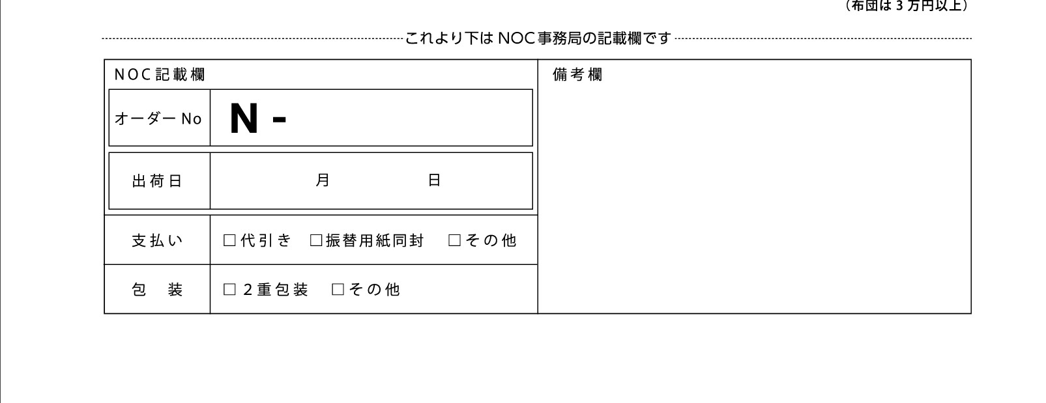
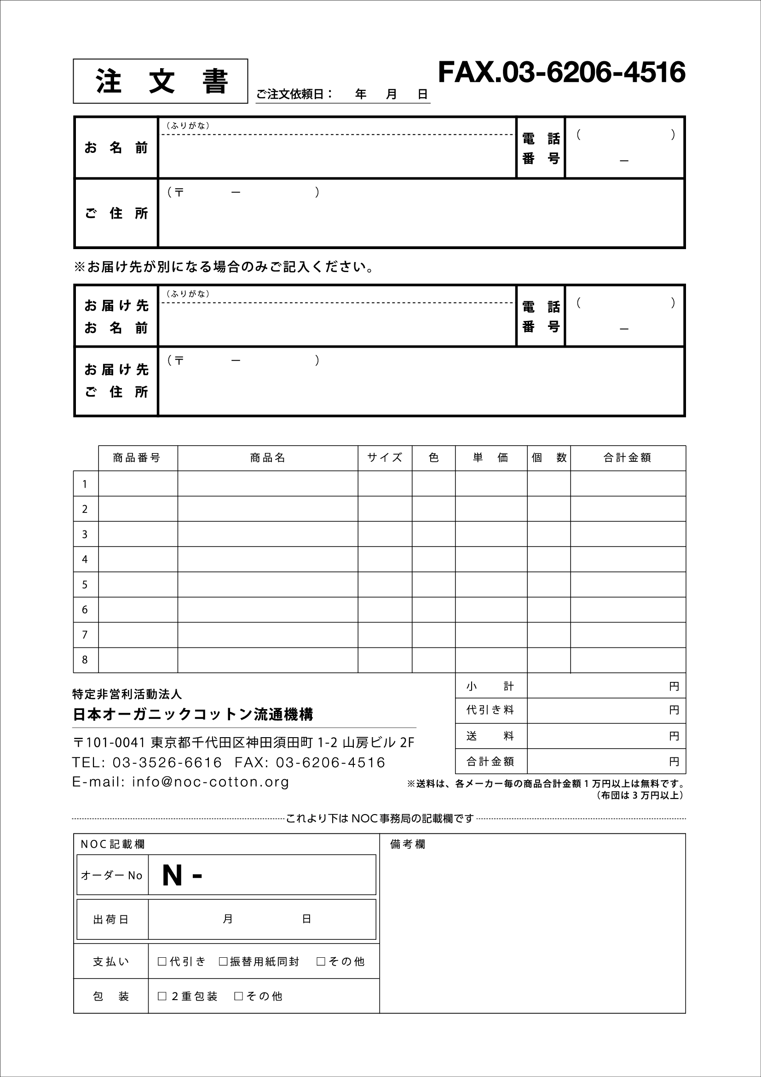
 |  |  |  |  |  |  | メールにてご注文 |  |  | info@noc-cotton.org
 |  |  |  |  |  |  | FAXにてご注文 |  |  | 03-6206-4516
注文書
 |  |  |  | ご注文依頼日 | 2020 | 年 | 1 | 月 | 10 | 日

お名前 |  | ふりがな |  | にほん たろう |  |  |  |  |  | 電話番号 | 012
 |  | 日本 太郎 |  |  |  |  |  |  |  |  | 3456 |  | 7891
ご住所 |  | 〒 | 111-1111 |  | 東京都
 |  | 千代田区一番町1番地 チヨダマンション101

※ | お届け先が別になる場合のみご記入ください。
お名前 |  | ふりがな |  |  |  |  |  |  |  | 電話番号

ご住所 |  | 〒

 | 商品番号 | 商品名 |  |  |  | サイズ |  | 色 |  | 単価 | 個数 | 合計金額
1 | A-1111 | ぬいぐるみ |  |  |  |  |  | 生成り |  | ¥1,000 | 1 | ¥1,000
2 |  |  |  |  |  |  |  |  |  |  |  | ¥0
3 |  |  |  |  |  |  |  |  |  |  |  | ¥0
4 |  |  |  |  |  |  |  |  |  |  |  | ¥0
5 |  |  |  |  |  |  |  |  |  |  |  | ¥0
6 |  |  |  |  |  |  |  |  |  |  |  | ¥0
7 |  |  |  |  |  |  |  |  |  |  |  | ¥0
8 |  |  |  |  |  |  |  |  |  |  |  | ¥0
 |  |  |  |  |  |  |  |  |  | 小計 | ¥1,000
 |  |  |  |  |  |  |  |  |  | 代引き料 | ¥330
 |  |  |  |  |  |  |  |  |  | 送料 | ¥550
 |  |  |  |  |  |  |  |  |  | 合計金額 | ¥1,880
 |  |  |  |  |  |  |  | 送料・代引き手数料が不明の場合NOCに問い合わせください

